AMANDA SALVINO DA COSTA
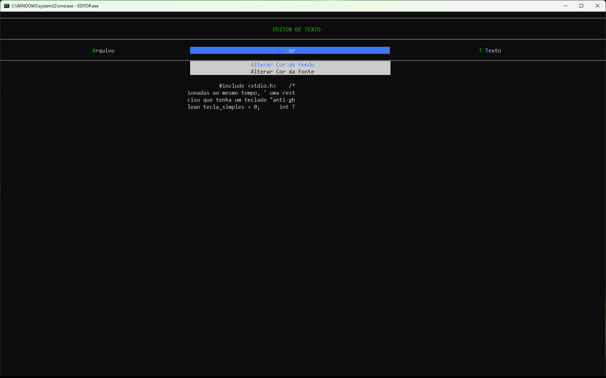
Critério | Total descontado do critério
2 | -1.1 | -1,0 ponto pela escrita de "} else" em uma mesma linha, que foi frisado em sala que era um erro grave. Linhas do arquivo funcoes_editor.c: 134, 199, 279, 568, 812, 822, 875, 890, 1132, 1136, . Se isso acontecer novamente, descontarei 0,25 para cada linha que ocorrer esse mesmo tipo de erro.
 |  | -0,1 ponto. Identação do "{" errada. Arquivo funcoes_editor.c, linha 675.

7 | -6.0 | -3,0 pontos. Não implementou nenhum dos alinhamentos.
 |  | -3,0 pontos. Não implementou a possibilidade de editar o texto.

8 | -0.4 | -0,1 ponto. A tecla de atalho "T" não apareceu na posição correta (ver Figura 1).
 |  | -0,1 ponto. Ao selecionar a cor de fundo preta, apagou uma parte da visualização do texto da tela (ver Figura 3).
 |  | -0,2 ponto. '"Bangunçou" a visualização do arquivo, pois elimina as "quebras de linha" do arquivo, na visualização (ver Figura 2).

10 | -0.1 | -0,1 ponto. Escrita de "números mágicos" hard coded, ao invés de colocar um nome (define ou variável) mais significativo para o número. Na próxima vez, descontarei 0,25 por número mágico escrito. Arquivo funcoes_editor.c, linhas: 45, 47, 56, 59, 62, 64, 67, 69, 85, 95, 110, 117, 130, 141, 155, 161, 175, 181, 195, 205, 219, 225, 239, 289, 319, 326, 332, 339, 345, 352 etc.

Figura 1
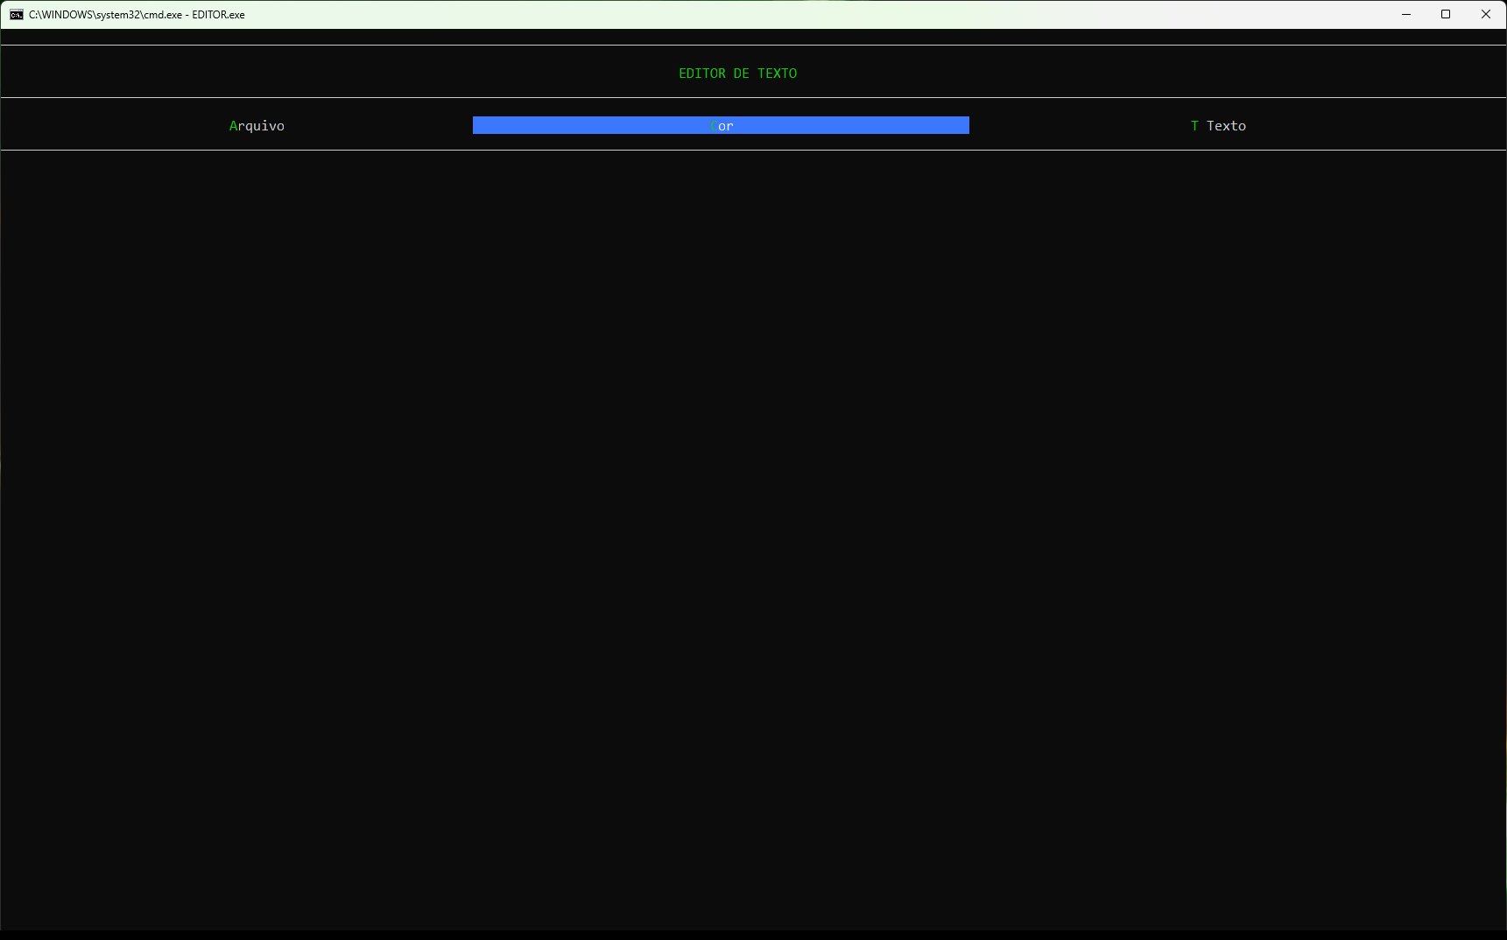

Figura 2
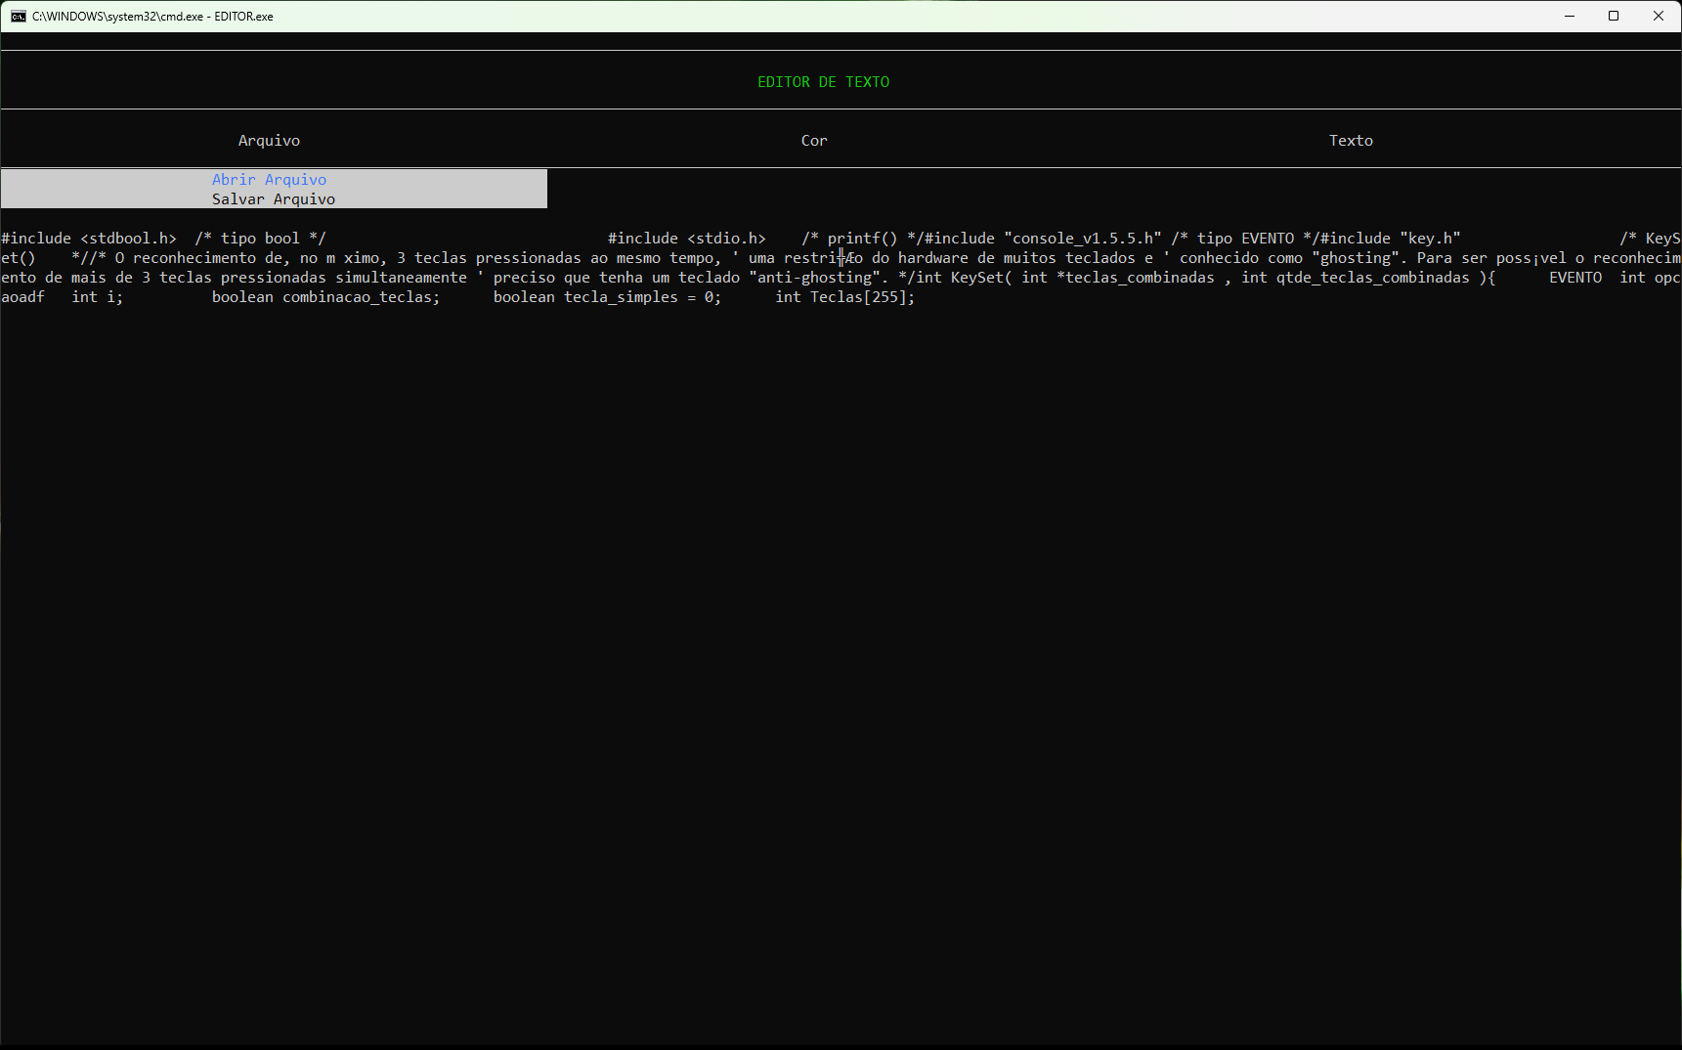

Figura 3

ANTONIO CARLOS FIGUEIREDO DE SO
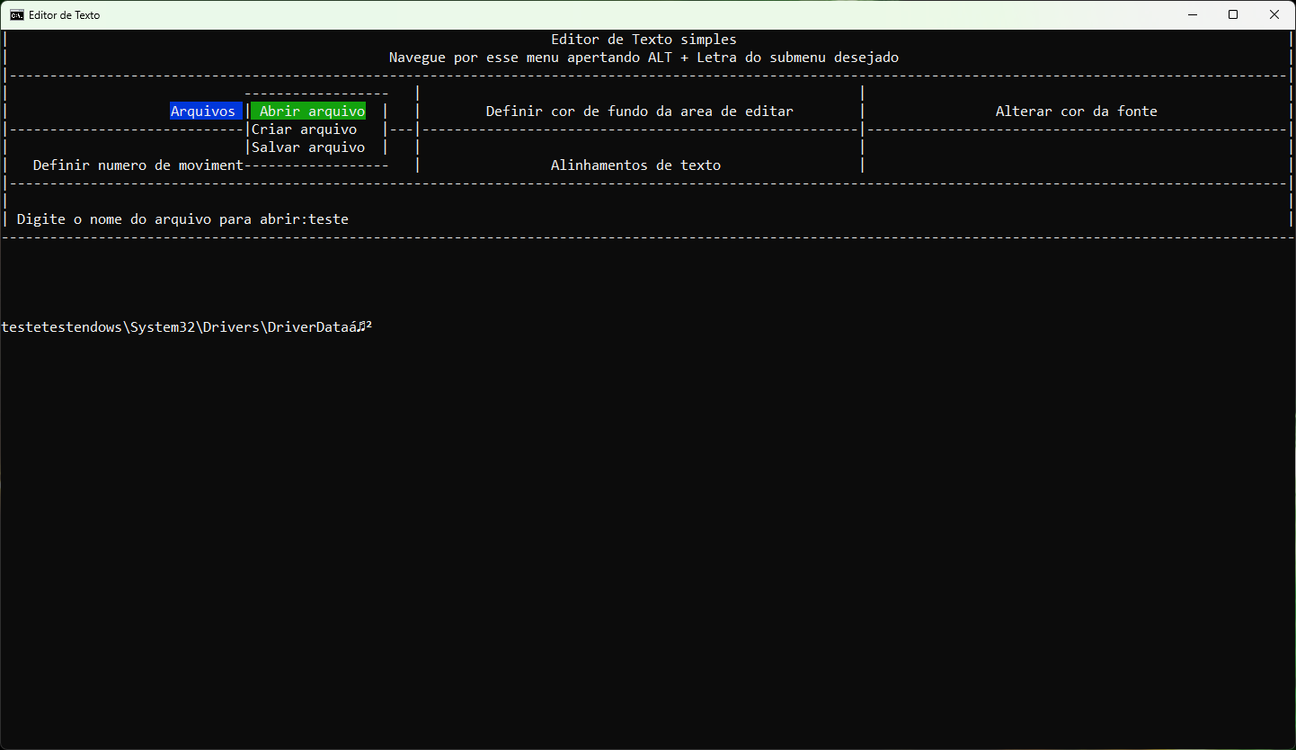
Critério | Total descontado do critério

1 | -3.0 | -2,0 pontos. Quase todas as funções sem comentário algum e, mesmo as que tem, são um ou outro comentário, só para não dizer que o programa está 100% sem comentários detalhando os códigos.
 |  | -1,0 ponto. Não colocou para cada include, quais as funções específicas que utilizou em comentários como foi enfatizado em sala. Na próxima vez, perderá -0,25 ponto por linha de include que não tiver colocado as funções.

2 | -6.6 | -1,0 ponto pela escrita de "else if" em uma mesma linha, que foi frisado em sala que era um erro grave. Linhas do arquivo menuprincipal.c: 162, 175, 187, 199, 215. Linhas do arquivo funcoes_de_engrenagem.c, linhas 466, 493, Se isso acontecer novamente, descontarei 0,25 para cada else/if que colocar.
 |  | -5,6 pontos. -0,1 ponto por identação errada. Arquivo menuarquivo.c, linhas 39, 40, 44, 45, 49, 50, 55, 56, 57. Arquivo menualinhamentotexto.c, linha 26. Arquivo funcoes_de_engrenagem.c, linhas 13,79, 171, 179, 198, 224, 370, 424, 453, 454, 455, 456, 458, 459, 460, 461, 470, 471, 472, 474, 475, 476, 477, 482,483, 484, 486, 487, 488, 489, 514-520, 548, 551, 555, 600, 629, 657, 658,659, 735. Arquivo menuprincipal, linhas 38, 44, 92,93,97, 133.

4 | -0.5 | -0,5 ponto. Criação de uma main() que tem uma única linha que chama outra função para atende ao requisito da "main() ter o mínimo de chamadas possível" não está correto. Na realidade, você criou uma "fake main" e passou para a outra função fazer o que deveria estar na main().

7 | -3.5 | -0,5 ponto. Não implementou PAGE UP, PAGE DOWN, CTRL+C/CTRL+V.
 |  | -3,0 pontos. Não implementou os alinhamentos.

8 | -1.8 | -1,0 ponto. Não permite usar as setas de direção para navegar entre os menus.
 |  | -0,2 ponto. Tentei abrir um arquivo já existente e não permitiu (ver Figura 1).
 |  | -0,2 ponto. Não permite abrir arquivos com extensão, pois o programa não aceita a digitação de "." no nome do arquivo.
 |  | -0,2. Ao abrir novamente um arquivo acabado de ser criado somente com a frase "teste teste", traz "lixo" na visualização (ver Figura 2).
 |  | 0,1 ponto. Tecla INS não funciona como deveria.
 |  | 0,1 ponto. Tecla ESPAÇO não funcionou como deveria. Ela tem que colocar um espaço na posição onde está o cursor e não apagar a letra da "frente" do cursor.
 |  | 0,1 ponto. Tecla TAB não funcionou como deveria.

10 | -0.7 | -0,5 ponto. Arquivo "funcoes_de_engrenagem, funções MudarCordeFundo() e MudarCorDeTexto são fundamentalmente iguais. Deveria ter criado um parâmetro que aceitasse valores tipo FUNDO/TEXTO e ter uma única função. Sem contar, que limitou a quantidade de cores possível e forçou a necessidade de fazer inúmeros case que poderia/deveria ter escrito com poucas linhas. Isso também acontece em vários momentos dos seus arquivos, como por exemplo das linhas 99 até 130 do arquivo "menualinhamentotexto.c". Veja que as linhas do case são IGUAIS para todos os casos, com exceção somente da linha do printf(). É um erro.
 |  | -0,1 ponto. Funções que não colocou void quando a mesma não espera receber parâmetros. Na próxima vez, descontarei 0,5 por função. Exemplo: arquivo menualinhamentotexto.c, linha 9.
 |  | -0,1 ponto. Escrita de "números mágicos" hard coded, ao invés de colocar um nome (define ou variável) mais significativo para o número. Na próxima vez, descontarei 0,25 por número mágico escrito. Escreveu o código inteiro assim. O programa receberia nota zero somente por este critério, pois fixou e engessou todo o seu programa. Só para exemplicar: arquivo menuprincipal.c, linhas 14, 16, 24, 26, 30,36, 42, 48, 51, 55, 58, 62, 65, 69, 71,76, 79,83, 86, 89,93,136, 138,140,142,144,155,167,180,192,204,

 |  | Figura 1
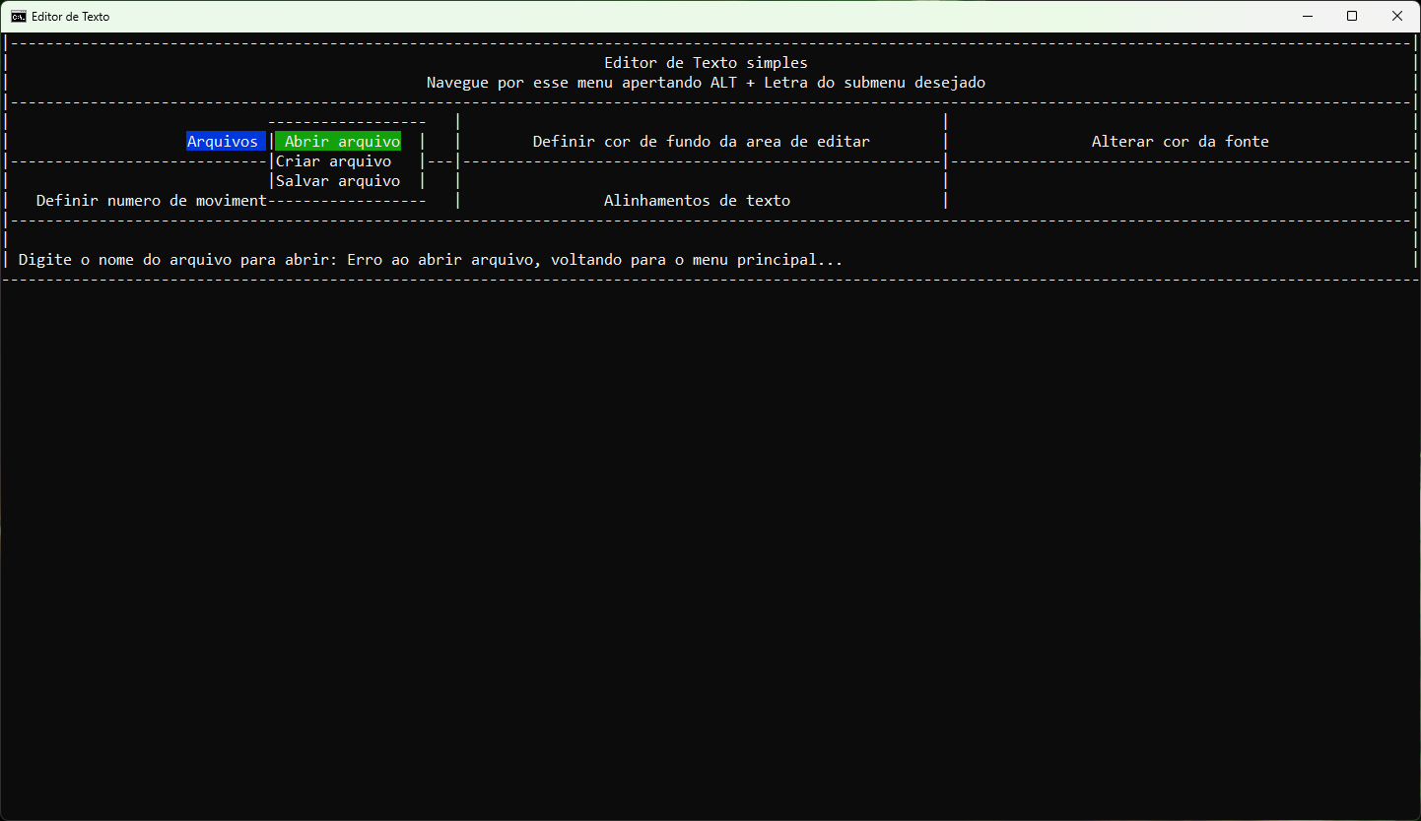

 |  | Figura 2

GABRIEL MARTINS DE SOUZA
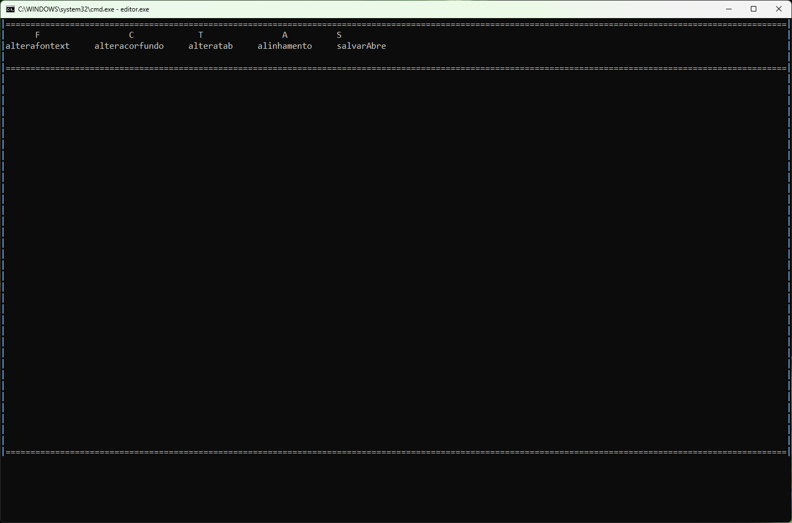
Critério | Total descontado do critério
1 | -2.0 | -1,0 ponto. Diversas funções sem comentário algum.
 |  | -1,0 ponto. Não colocou para cada include, quais as funções específicas que utilizou em comentários como foi enfatizado em sala. Na próxima vez, perderá -0,25 ponto por linha de include que não tiver colocado as funções.

7 | -6.0 | -3,0 pontos. Não implementou nenhum dos alinhamentos.
 |  | -3,0 pontos. Não implementou a possibilidade de editar o texto.

8 | -1.0 | -1,0 ponto. Não permite usar as setas de direção para navegar entre os menus.

10 | -2.1 | -0,1 ponto. Funções que não colocou void quando a mesma não espera receber parâmetros. Na próxima vez, descontarei 0,5 por função. Exemplos: arquivo funcoe.c, linhas 13, 32,43 etc. Arquivo funcoe.h, linhas 1, 2, 3, 4, ,5 , 6,7,8 e 9.
 |  | -2,0 pontos. O menu simplesmente não permite fazer nada, só aparece na tela como é exibido na Figura 1.

 |  | Figura 1

GUILHERME BARÃO MACHADO XAVIER
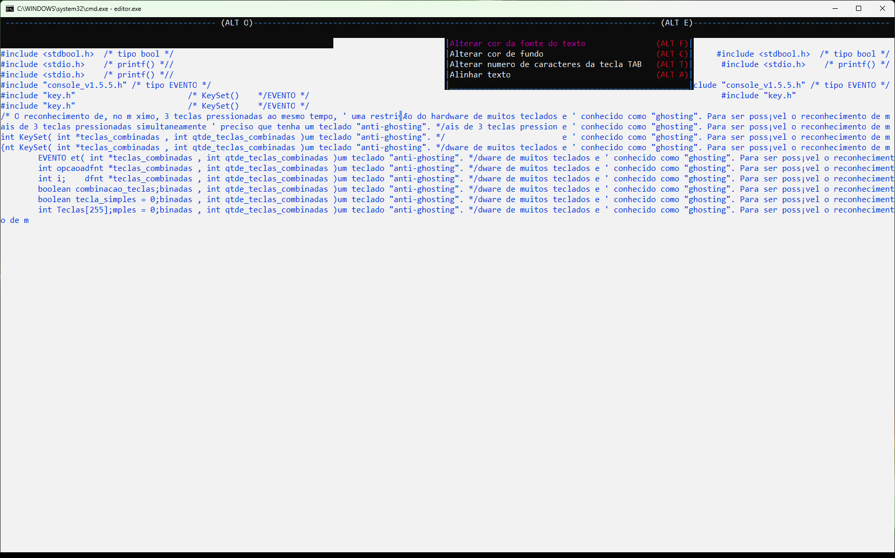
Critério | Total descontado do critério

1 | -1.0 | -1,0 ponto. Praticamente, escreveu somente uma linha de comentário por função indicando genericamente o que todo o código da função iria fazer (por exemplo, função tela_edicaoo). Deve colocar mais comentários em mais pontos das funções. Na próxima vez, perderá 0,5 ponto por função que continuar a terem somente esse tipo de comentário geral.

2 | -1.2 | -1,0 ponto pela escrita de "else if" em uma mesma linha, que foi frisado em sala que era um erro grave. Linhas do arquivo funcoes_edicao.c: 158, 165, 171, 186, 584, 590, 596, 608, 612, 616, 620, 624,1193. Se isso acontecer novamente, descontarei 0,25 para cada else/if que colocar.
 |  | -0,1 ponto. Escrita de "números mágicos" hard coded, ao invés de colocar um nome (define ou variável) mais significativo para o número. Na próxima vez, descontarei 0,25 por número mágico escrito. Arquivo funcoes_edicao.c, linhas: 78, 81, 141, 144, 150, 155, 165, 186, 260 etc.
 |  | -0,1 ponto. Espaçamento despadronizado na linha 622 do arquivo funcoes_edicao.c: "+4".

7 | -1.0 | -1,0 ponto. Não implementou as funcionalidades de centralizar e justificar.

8 | -0.2 | -0,1 ponto. Quando se seleciona o alinhamento à esquerda após ter selecionado o alinhamento à direita, a tela não é limpa corretamente (ver Figura 2).
 |  | -0,1 ponto. O menu "desaparece" quando o arquivo está aberto (ver Figura 1).

10 | -0.3 | -0,1 pela ordem despadronizada dos "includes" que foi frisada em sala (includes padrões antes, ordenados alfabeticamente. Includes de suas funções depois, também ordenados alfabeticamente). Na próxima vez, será descontado 0,1 ponto por include fora de ordem.
 |  | -0,1 ponto. Faltou usar #ifndef/#endif no arquivo ".h", conforme explicado em sala.
 |  | -0,1 ponto. Funções que não colocou void quando a mesma não espera receber parâmetros. Na próxima vez, descontarei 0,5 por função. Arquivo funcoes_edicao.c, linhas 14, 1339.

Observação: na próxima vez, conforme apresentado em sala, use o encoding OEM-850 no notepad++ e code page 850 no prompt de comando (chcp 850).

 |  | Figura 1
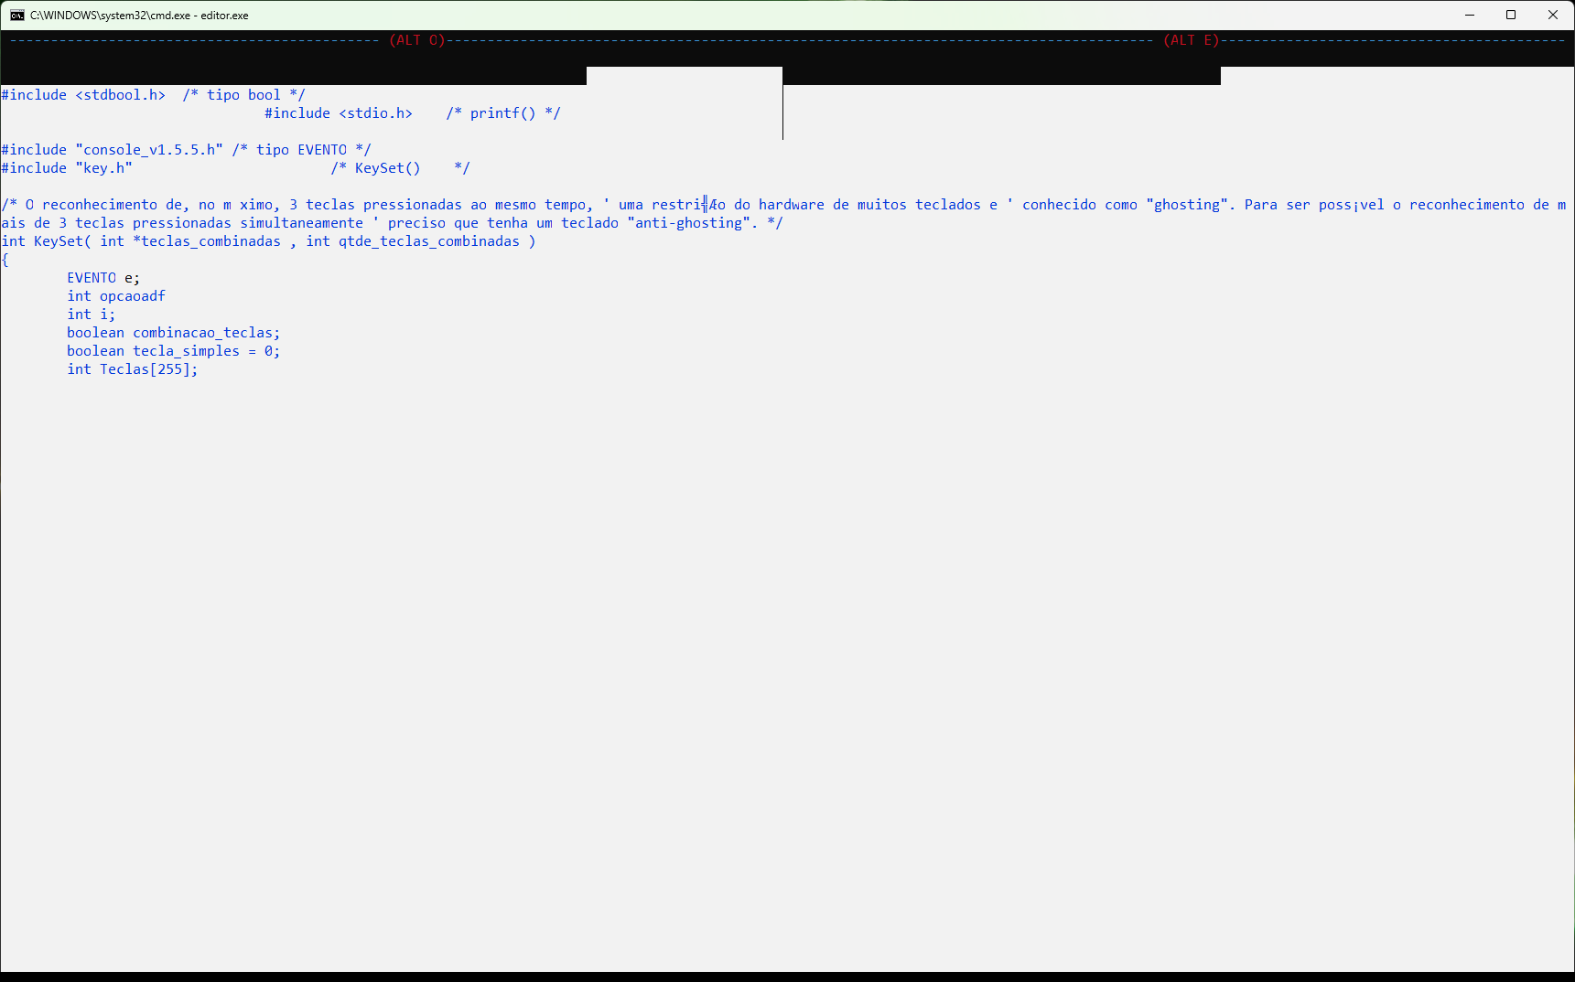

 |  | Como deveriam ser impressos
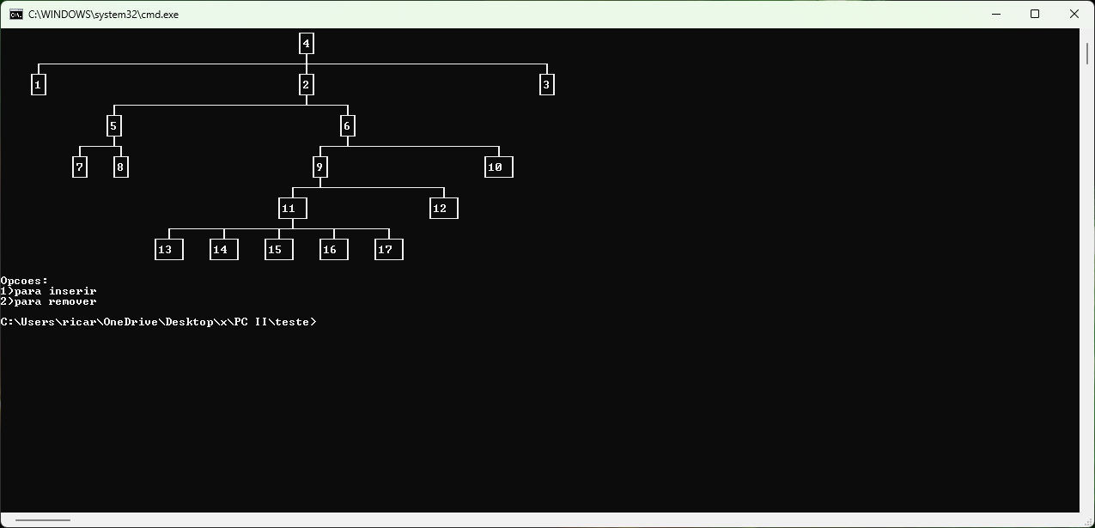

 |  | Figura 2

GUILHERME CARNEIRO MEDINA

Observação 1: | Simplesmente, não faz nada. Ao ser executado exibe a tela da Figura 1 e nada mais.
Observação 2: | Tiraria zero mesmo se funcionasse, pois usou o ChatGPT na escrita de trechos do código o que foi avisado que era proibido. Se fizer novamente o uso do chatGPT em algum código, receberá nota 0,0 no semestre e não somente no respectivo projeto, conforme foi passado na aula de apresentação.

 | Figura 1

HUGO JOSUÉ LEMA DAS NEVES
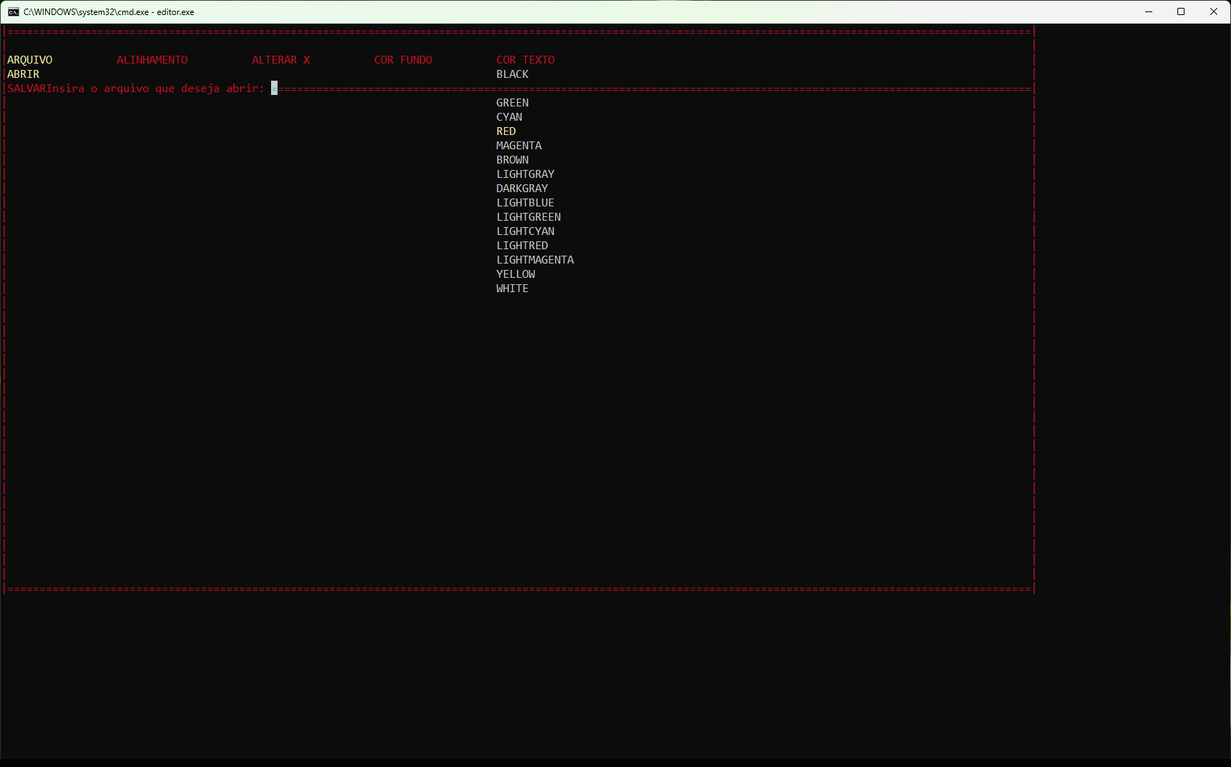
Critério | Total descontado do critério

7 | -3.00 | -3,0 pontos: não implementou as funções de alinhamento.
8 | -3.50 | -2,25 pontos. Perdeu 0,25 por funcionalidade com problemas: tecla BACKSPACE, tecla TAB, tcla PAGE UP, tecla PAGE DOWN, tecla INSERT, tecla DELETE, tecla HOME, tecla END, CTRL+C/CTRL+V.
 |  | 0,25 ponto. Quando abre o arquivo, o menu "desaparece".
 |  | 0,25 ponto. Quando seleciona um menu por meio das teclas de atalho, o submenu é aberto na posição incorreta (Figura 1).
 |  | 0,25 ponto. Os submneus não são apagados corretamente (Figura 2).
 |  | 0,25 ponto. Ao escolher a opção "Abrir" e digitar um nome de arquivo, não permite eu usar a tecla backspace para corrigir o nome de arquivo.
 |  | 0,25 ponto. Não apresenta teclas de atalho para os submenus.

 |  | Figura 1


 |  | Figura 2

KAIKY NUNES PEREIRA
Desclassificado: | não implementou nenhuma das funções. Ssimplesmente, apresentou um menu fora dos requisitos exigidos (movimentação e acesso deveria ser por meio das teclas de direção) e sem qualquer implementação dos mesmos.

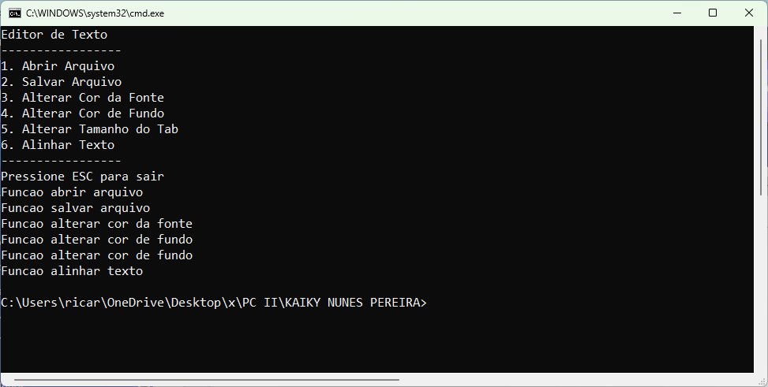

Observação: na próxima vez, coloque a linha para a compilação do código, no arquivo ".c" que contém a função maio(), e não no corpo do e-mail.

NICÓLE LOURDES DA SILVA GOMES
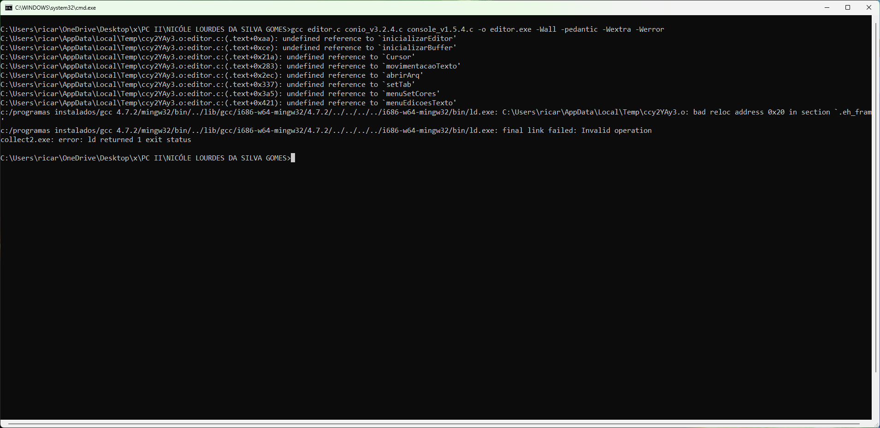
 | Observação 1: não compila com a linha passada no arquivo editor.c (ver Figura 1).
 | Observação 2: | tiraria zero mesmo se compilasse, pois usou o ChatGPT na escrita de trechos do código o que foi avisado que era proibido. Se fizer novamente o uso do chatGPT em algum código, receberá nota 0,0 no semestre e não somente no respectivo projeto, conforme foi passado na aula de apresentação.

Figura 1

